Worksheet
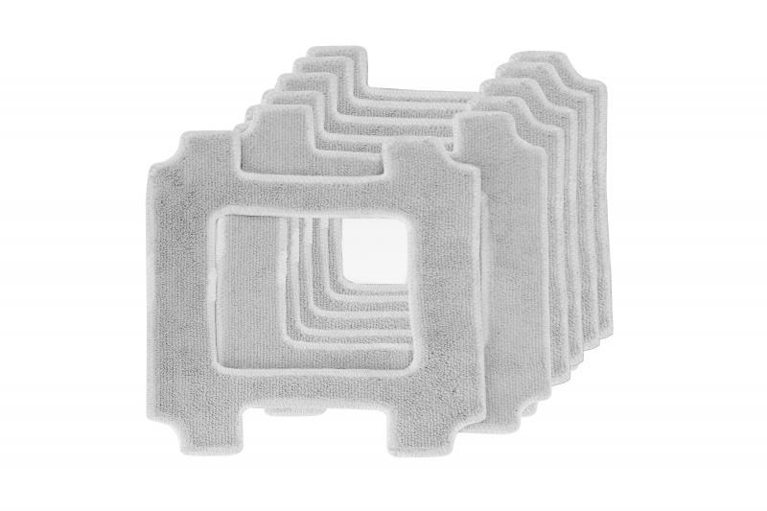
Lifenaxx Ersatztücher 6St für LX-047

Artikelnummer | 5221 |  | VE | 24
EAN | 4260358126838 |  | Stück pro Palette | Keine Angabe
Zollnummer | 63071030 |  | Lagen Pro Palette | Keine Angabe

Abmessungen - Artikel
Länge(cm) | Breite(cm) | Höhe(cm) | Gewicht(g)
21.5 | 21.5 | 0.2 | 10

Abmessungen - Artikelverpackung
Länge(cm) | Breite(cm) | Höhe(cm) | Leergewicht(g) | Gewicht(g) Artikel+Verpackung
22 | 2.5 | 24 | 69 | 126

Abmessungen - VE Karton (Masterkarton)
Länge(cm) | Breite(cm) | Höhe(cm) | Gewicht(g)
50.5 | 36.5 | 26.8 | 4000

Verpackung - Bestandteile
Rest Zubehör (g) | Papier/Pappe (g) | Styropor (g) | Kunstst. Hohlkörper(g) | Kunstst. Folien(g) | Materialverbunde (g)
0 | 0 | 0 | 0 | 0 | 0

Weiterführende Informationen
Technaxx Reseller Portal

